상품제안서
땀스 접이식쇼핑카트 | 상품코드: S25846

 |  |  |  |  |  |  | 02-713-8555 | www.synergygift.co.kr
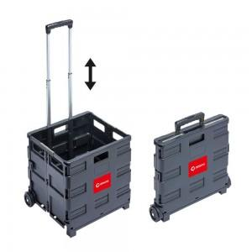

【상세/제작정보】

【인쇄/포장옵션】 | 스티커 / 포장불가능

【공급단가】 | 수량 | 50~ | 100~ | 500~ | 1,000~ | 2,000~
*VAT별도 | 중형 | 13,860원 | 13,360원 | 12,870원 | 12,370원 | 11,880원
 | 대형 | 19,600원 | 18,900원 | 18,200원 | 17,500원 | 16,800원

【상품 URL】 | https://www.synergygift.co.kr:443/src/goods_detail.php?gdno=25846

